QLQ-76902
PRODUCTO: METANOL



LIQUIDO ALTAMENTE INFLAMABLE TOXICO

INDICACIONES DE PELIGRO :
H225 Liquidos y vapores muy inflamables.
H226 Líquidos y vapores inflamables.
H301 + H311 + H331 Toxico en caso de Ingestion, contacto con la piel o inhalacion.
H370 Provaca daños en los organos (Ojos)
CONSEJOS DE PRUDENCIA:
Prevencion:
P210 Mantener alejado de fuentes de calor, superficies calientes, chispas, llamas al descubierto y otras fuentes de ignición. No fumar.
P240 Conectar a tierra /enlace equipotencial del recipiente y del equipo de recepcion.
P260 No respirar el polvo/el humo /el gas/la niebla /los vapores /el aerosol.
P280 Llevar guantes /prendas/gafas/mascara de proteccion.
Intervencion / Respuesta :
P302 + P352 EN CASO DE CONTACTO CON LA PIEL : Lavar con agua y jabon abundante.
P304 + P340 EN CASO DE INHALACION: Trasportar a la victima al exterior y mantenerla en reposo en una posicion confortable para respirar.
P307 + P311 EN CASO DE EXPOSICION: Llamar a un CENTRO DE INFORMACION TOXICOLOGICA o a un medico.
Almacenaminto:
P403 + P233 Almaenar en un lugar bien ventilado. Mantener el recipiente cerrado herméticamente.
DISPOSICION FINAL
P501 Eliminar el contenido y recipiente en una locación para residuos especiales y disponer según legislación vigente.
 | PELIGRO

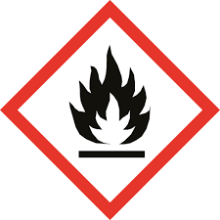
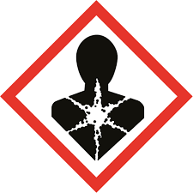

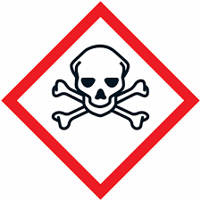

Mitre 1500 - Gral Fernandez Oro -Rio Negro - Argentina.
N° de Emergencia :299-5478612 / 299-6340735

